(① 入力上の留意点)
研修申込書[概要] 「入力上の留意点」

先進技術展開（グリーン成長戦略）分野に係る人材育成事業 産業技術者招へい

1．7） 企業規模
■中小企業は以下「中小企業基本法」に基づきます。
資本金または常時使用する従業員数のどちらかに該当する場合は、中小企業となります。

 | 区分 |  |  |  |  | 製造業・建設業・運輸業 その他（②～④を除く） |  |  | ②卸売業 | ③サービス業 | ④小売業

 | 資本金の額/出資の総額 |  |  |  |  | 3億円以下 |  |  | 1億円以下 | 5千万円以下 | 5千万円以下
 | 常時使用する従業員数 |  |  |  |  | 300人以下 |  |  | 100人以下 | 100人以下 | 50人以下
■ 中小企業は直近の財務諸表(決算書)または労働保険申告書の写しを、中堅企業は直近の財務諸表(決算書)の写しを、
 | 毎年度ご提出いただきます。
■ 上記で、中堅中小企業の場合でも以下の①②いずれかに該当する企業は大企業となります。
 | ①資本金または出資金が5億円以上の法人に直接または間接に100％の株式を保有される中小企業
 |  | ● 上記に該当しない場合は、研修申込書を提出するときに、株主名簿（出資者、出資比）または
 |  |  | 出資者名と出資比率を記載した書類を提出してください。
 | ②直近過去3年分の各年または各事業年度の（申告済の）課税所得の年平均額が15億円を超える中小企業
 |  | ● 上記に該当しない場合は、研修申込書を提出するときに、その時点での直近3年分の課税所得額について申告願います。
 |  |  | 尚、確認のため、必要がある場合には、納税証明書等の提出を求めることがあります。
■ 虚偽の申請があった場合は、不採択もしくは補助対象の取消等をすることがありますので、正確な申告をお願いします。

4．2） 一般研修 開始日 |  |  |  |  |  | TKC:東京研修センター、KKC:関西研修センター
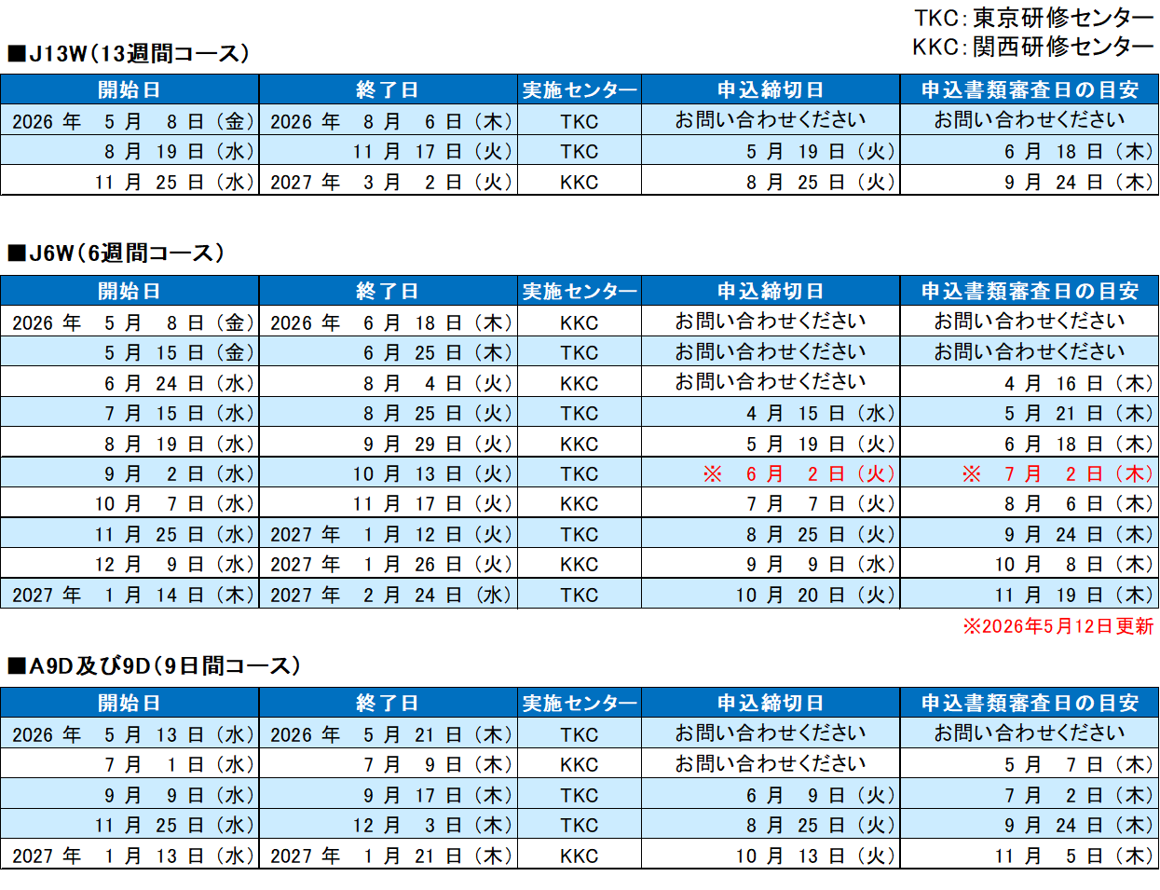

 | □ | 本開設予定表は、当協会の現時点での事業計画に基づき作成しております。今後の状況等により変更される場合があります。

 | □ | ゴールデンウィーク、年末年始を挟むコースは期間が1週間長くなります。
 | □ | 土曜午後、日曜、ゴールデンウィーク及び年末年始は原則として休講になります。
 | □ | 実施場所が変更になる場合があります。
3．2） 受入経緯

 | 1 | 合弁先からの受入
 | 2 | プラント輸出先からの受入
 | 3 | 得意先からの受入
 | 4 | 代理店からの受入
 | 5 | 技術提携先からの受入
 | 13 | その他
 | 15 | 業務提携先からの受入（生産委託等）
 | 16 | 全額出資先

3．2） 研修業種

 | 1 | 重電機器 |  | 11 | 精密機器 |  | 21 | 出版印刷
 | 2 | 家庭電器 |  | 12 | 金属 |  | 22 | 木材
 | 3 | 通信機器 |  | 13 | 非鉄金属 |  | 23 | 繊維
 | 4 | その他電器 |  | 14 | 鉄鋼 |  | 24 | 食品
 | 5 | 産業機械 |  | 15 | 石油石炭 |  | 25 | その他製造
 | 6 | 農業機械 |  | 16 | 化学 |  | 26 | 農林水産
 | 7 | その他機械 |  | 17 | 紙パルプ |  | 27 | 鉱業
 | 8 | 自動車 |  | 18 | 窯業 |  | 28 | 建設業
 | 9 | 船舶 |  | 19 | 皮革 |  | 29 | その他
 | 10 | 車輌 |  | 20 | ゴム

3.4) 実施研修中宿舎
 | ■会社施設は、社員寮や民間貸しアパートなどです。
 | ■外部宿舎は商業ホテル、旅館、ウィークリーマンションなどです。
 | ■AOTS研修センターもご利用いただけます。

② 研修申込書 (入力例)
一般財団法人 海外産業人材育成協会 理事長宛 |  |  |  |  |  |  |  |  |  |  |  |  |  |  |  |  |  |  |  |  |  |  |  |  |  |  |  |  |  |  | 年 |  |  | 月 |  | 日 | ★ | 水色のセルへの入力をお願いします。

 | ［記入例］ |  |  |  |  |  |  |  |  |  |  |  |  |  | 案件番号 |  |  |  |  |  |  |  | - |  |  | 研修生番号 |  |  |  |  | - |  |  | -

アジア等ゼロエミッション化人材育成等事業 研修申込書

先進技術展開（グリーン成長戦略）分野に係る人材育成事業 技術研修（受入研修）

研修生写真貼付
 | 以下の通り、研修を申し込みます。同人の身元を保証し、研修実施、待遇及び諸経費の支払いについては貴協会の規程及び基準に従い、研修生の帰国についても責任をもつことを誓約します。また、申込に際し、以下の確認は完了しています。 |  |  |  |  |  |  |  |  |  |  |  |  |  |  |  |  |  |  |  |  |  |  |  |  |  |  | 研修生の写真 （電子データ での提出可）

 | ✓ | 当社と派遣企業との間に予め締結されている有償の技術役務提供契約がない。または、有償の技術役務提供契約はあるが、本研修の日本での研修費用は当該契約により派遣企業に請求する金額には含まれない。

 | ✓ | 研修内容に関して、当社、派遣企業、研修生との間で研修計画書の通り合意している。
 | ✓ | 必要な場合は安全教育を実施する。
 | ✓ | 制度で定められた経費の負担に同意する。
 | ✓ | 研修で使用する機械・設備や研修生に提供する技術・情報が外国為替及び外国貿易法（外為法）で規制されているか否か、リスト規制とキャッチオール規制の観点から確認済みである。

 |  | ■ | 確認部署名 |  |  |  |  |  |  |  |  |  |  |  |  |  |  | ■ | 該否判定 |  |  |  | 非該当 |  | ⇒ | 確認シートを保管している |  |  |  |  |  |  |  |  |  |  | ← | 受入企業でお持ちの「確認シート」をご活用ください。
 |  |  |  |  |  |  |  |  |  |  |  |  |  |  |  |  |  |  |  |  |  |  | 該当 |  | ⇒ | 役務取引許可を申請し許可取得済み※ |  |  |  |  |  |  |  |  |  |  |  | 「受入研修事業 ご利用の手引き」のP53でも該非判定が可能です。
 |  |  |  |  |  |  |  |  |  |  |  |  |  |  |  |  |  |  |  |  |  |  |  |  |  | ※申請書と合わせて許可書をご提出ください。 |  |  |  |  |  |  |  |  |  |  |  | 「確認シート」の提出は不要です。
受入企業代表者印を捺印してください
 | ✓ | 国等からの補助金交付等停止措置を、現在受けていない
 | ✓ | 研修生に「受入研修生規則」、特に日本国法令とAOTSや当社等が定める諸規程を遵守するように説明している。

 | ✓ | 実地研修中の宿舎はAOTSの条件を満たしている。
 | ✓ | 当社は、研修生が同意する「About the Handling of Personal Infomation and Special care required personal Information Concerning Trainees（個人情報及び要配慮個人情報の取り扱いに関する同意書）」に記載されている利用目的を理解し、その利用を了承する。

 | ✓ | 研修成果等について、当年度や経年後にAOTSが実施するアンケート、調査等に応じる。

1. 受入企業（研修生を受入れる日本側企業） |  |  |  |  |  |  |  |  |  |  |  |  |  |  |  |  |  |  |  |  |  |  |  |  |  |  |  |  |  |  |  | 受入企業 代表者印

 | 1） | 企業名 |  |  |  | ： | AAAA社 |  |  |  |  |  |  |  |  |  |  |  |  |  |  |  |  |  |  |  |  |  |  |  |  |  |  |  |  |  |  | ← | 必ず受入企業代表者印を捺して提出願います。

 | 2） | 代表者 |  |  |  | ： | 東京 一郎 |  |  |  |  |  |  |  |  |  |  |  |  | 役職 |  |  | ： | 代表取締役 |  |  |  |  |  |  |  |  |  |  |  |  |  |  | 委任状提出により委任することもできます。

 | 3） | 所在地 |  |  |  | ： | 〒 | 104 | － | 0061
 |  |  |  |  |  |  | 東京都中央区銀座5-12-5

2. 派遣企業（研修生を派遣する現地側企業）

 | 1） | 企業名 |  |  |  | ： | Tokyo Autoparts Malaysia Co., Ltd.

 | 2） | 所在地 |  |  |  | ： | KL Building 16F, Jalan Sultan Hishamuddin, Tasik Perdana, Kuala Lumpur, Malaysia

 | 3） | 電話番号 |  |  |  | ： | +60-X-XXXX-XXXX

3. 研修生

 | 1） | 氏名（英字） |  |  |  | ： | YYY YYYY

 | 2） | 性別 |  |  |  | ： | 0 | 男 | ✓ | 女 |  | 3） | 生年月日 |  |  | ： | YYYY |  |  | 年 | MM | 月 | DD |  | 日 | 研修開始時点 |  |  |  | 満 | 0 |  | 歳

 | 4） | 国籍 |  |  |  | ： | Malaysia

4. 受入費申請

 |  |  |  |  |  |  |  | 受入費 |  |  |  |  |  |  |  |  |  |  |  |  |  |  |  |  |  |  |  |  |  | 研修費
 |  |  |  |  |  |  |  | 渡航費（往） |  |  |  |  |  | 渡航費（復） |  |  |  |  | 滞在費 |  |  |  |  |  | 実地研修費
 | 申請の有無 |  |  |  |  |  |  | 申請する |  |  |  |  |  | 申請する |  |  |  |  | 申請する |  |  |  |  |  | 申請する
 | 分担金負担者 |  |  |  |  |  |  | 受入企業 |  |  |  |  |  | 受入企業 |  |  |  |  | 受入企業 |  |  |  |  |  | 受入企業 |  |  |  |  | 受入企業

[別 添]
 | 1） | 研修申込書 [概要] |  |  |  |  |  |  |  |  |  |  |  |  |  |  |  |  | 5） | 研修生個人記録並びに研修契約に関する申告書
 | 2） | 脱炭素技術説明書 |  |  |  |  |  |  |  |  |  |  |  |  |  |  |  |  | 6) | 健康診断書/問診書
 | 3） | 申告書 |  |  |  |  |  |  |  |  |  |  |  |  |  |  |  |  | 7） | 海外旅行保険承諾書
 | 4） | 研修計画書 |  |  |  |  |  |  |  |  |  |  |  |  |  |  |  |  | 8） | 研修生個人情報取り扱い同意書

＜AOTS記入欄＞
 | 初受入 |  |  |  |  |  |  |  |  | 役職名 |  |  |  |  |  |  |  |  |  | 再研修
 | 初派遣元 |  |  |  |  |  |  |  |  | 学歴 |  |  |  |  |  |  |  |  |  | 受入企業名
 | 経緯 |  |  |  |  |  |  |  |  | 宗教 |  |  |  |  |  |  |  |  |  | 研修生番号
 | 研修技術 |  |  |  |  |  |  |  |  | 拘束条件 |  |  |  |  |  |  |  |  |  | 期間
 |  |  |  |  |  |  |  |  |  | 年度越え |  |  |  |  |  |  |  |  |  | コース名
 |  |  |  |  |  |  |  |  |  | 国籍 |  |  |  |  |  |  |  |  |  | 研修技術
 | 業種 |  |  |  |  |  |  |  |  | 事前適用
 | 中堅/中小 |  |  |  |  |  |  |  |  | 技術提携先
 | 研修日数 |  |  |  |  |  |  |  |  | 他

 | 受入: 案内 経歴 謄本 財務 労保 ／ 日本語力 再研理由 学歴理由 実地研修場所理由
 | 派遣: 案内 謄本 合契 出資 技契 ／ 技契除外 組織図

一般財団法人 海外産業人材育成協会 理事長宛 |  |  |  |  |  |  |  |  |  |  |  |  |  |  |  |  |  |  |  |  |  |  |  |  |  |  |  |  |  |  | 年 |  |  | 月 |  | 日 | ★ | 研修申込書提出日と同一の年月日をお願いします。

 |  |  |  |  |  |  |  |  |  |  |  |  |  |  | 案件番号 |  |  |  |  |  |  |  | - |  |  | 研修生番号 |  |  |  |  | - |  |  | -

アジア等ゼロエミッション化人材育成等事業 研修申込書

 |  |  |  |  |  |  |  |  |  |  |  |  |  |  |  |  |  |  |  |  |  |  |  |  |  |  |  |  |  |  |  |  |  |  | （中小企業・中堅企業のみご提出）
申 告 書

 |  |  |  | ［記入例］
当社は「アジア等ゼロエミッション化人材育成事業」研修申込書提出にあたり、対象となる企業の要件につきまして、以下、
申告いたします。申告内容に虚偽または誤りがあった場合は、不採択もしくは補助対象の取消等を受けることを承知いたします。
 |  |  |  |  |  |  |  |  |  |  |  |  |  |  |  |  |  |  |  |  |  |  |  |  |  |  |  |  |  |  |  | 押印不要

 |  | 企業名 |  |  |  | ： | AAAA社 |  |  |  |  |  |  |  |  |  |  |  |  |  |  |  |  |  |  |  |  |  |  |  |  |  |  |  |  |  |  | ← | 「申告書」への受入企業代表者印押印は不要となりました。

 |  | 代表者 |  |  |  | ： | 東京 一郎 |  |  |  |  |  |  |  |  |  |  |  |  | 役職 |  |  | ： | 代表取締役

 |  |  |  |  |  |  |  |  |  |  |  |  |  |  |  |  |  |  |  |  |  |  |  |  |  |  |  |  | （以下、当てはまる場合は□に✓を入れてください）
１．当社は、以下のいずれかに該当します。
 | ✓ |  | 中小企業基本法に規定する中小企業
 |  |  | （中小企業には該当しないが）資本金10億円未満の企業（以下、中堅企業という）

２－１．当社は、以下のいずれにも該当しません。
 | ✓ |  | 以下のいずれにも該当しない
 |  |  | ・資本金又は出資金が5億円以上の法人に直接又は間接に100％の株式を保有される中小企業
 |  |  | ・資本金又は出資金が10億円以上の法人に直接又は間接に100％の株式を保有される中堅企業

２－２．以下の書類のいずれかを提出します。（提出する書類の□に✓を入れてください。書式自由）
 | ✓ |  | 株主名簿（出資者および出資比率が記載されているもの）
 |  |  | 出資者の名称と出資比率を記載した書類

３－１．本申告書提出時点で当社の確定している（申告済みの）直近過去3年分の各年または各事業年度の課税所得の
 |  | 年平均は15億円を超えていません。
 | ✓ |  | 超えていない （以下のいずれかの□に✓を入れてください）
 |  |  | ✓ |  | 直近過去3年の課税所得額はいずれも15億円以下である
 |  |  |  |  | 直近過去3年のうち、課税所得額が15億円を超える年がある
 |  |  |  | （※課税所得額が15億円超の年がある場合は、各年の課税所得額を億円単位で記載願います）
 |  |  |  |  | 課税所得額： |  |  |  | （前年） |  |  |  |  | 億円、 |  | （2年前） |  |  |  | 億円、 |  | （3年前） |  |  |  | 億円
 |  |  |  | ※ 上記への該当有無を確認するため、必要がある場合には、納税証明書等の提出を求めることがあります。

【注】（補助率適用要件＝中小・中堅企業について）
 | <<中小企業・中堅企業の定義>>
 | ■ | 中小企業＝中小企業基本法に規定する企業 （補助率＝2/3）
 | 資本金または常時使用する従業員数のどちらかに該当する場合は、中小企業となります。
 | 区分 |  |  |  |  |  |  |  |  |  | (ｱ) 製造業・建設業・ 運輸業・その他 |  |  |  |  |  | (ｲ) 卸売業 |  |  |  |  | (ｳ) サービス業 |  |  |  |  | (ｴ) 小売業
 |  |  |  |  |  |  |  |  |  |  | （(ｲ)～(ｴ)を除く）
...

④研修計画書
 |  | 月 |  | 日 | ★ | 水色のセルへの入力をお願いします。

査証申請時に領事館へ提出します。
...
6) 所属部署、部署の内容、研修生の役割（役職、部下の数）、業務内容を記載してください。
...
【記載例】
専用加工機の組立、メンテナンスを行うMachine Tooling&Mentenace Teamに所属
研修生は１０人からなるチームのチームリーダを務め、グループリーダーの補佐にあたる。
設備設置や設置後の設備品質保証・稼働促進業務を行っている。
...
7)外部施設、会社施設の場合、
名称、所在地を記載してください。
： |  | 人 |  |  |  |  | #NUM! | #NUM! | 開始時間 | 終了時間 | 休憩H/日 | 研修時間/日
 |  |  |  |  |  |  | #NUM! | #NUM! | 0:00:00 | 0:00:00 | 1:00:00 | -0.0416666667
 | AOTS関西 |  |  |  |  |  | 最大値 | 2026-05-10
...
 | 小計 | 0 | 時間 |  |  |  | #NUM! | 2026-05-10
...
 |  |  |  |  |  | 日本への出発前や日本からの帰国後に現地でオンライン研修をすることができます。
...
 |  |  |  |  |  |  |  |  | 日数 | 時間 | 週末日数（概数） | 祝日数
 | 小計 | 0 | 時間 |  |  |  |  |  | #NUM! | #NUM! | #NUM!
...
： |  |  |  |  |  | オンライン研修を実施する場合は、「研修方法」（その他）にその旨を記載してください。
...
成果の確認方法の「その他」の例
・発表会/日誌/面談/会議/観察/日誌等
 | #DIV/0! |  | ％
 | #DIV/0! |  | ％
 | #DIV/0! |  | ％
...

⑤研修生個人記録 研修契約申告書
 |  | 月 |  | 日 | ★ | 水色のセルへの入力をお願いします。
...
1/3ページ目（1.～3.まで）のみ
査証申請時に領事館へ提出します。
...
Male |  |  | Female
...
「はい/Yes」である必要があります。
 | はい/Yes
 | いいえ/No
...
 | はい/Yes
 | いいえ/No
研修生の所属企業が、日本側出資比率が25％を超える場合、以下の条件を満たす必要があります。
ⅰ 研修期間6ヵ月未満：
拘束期間1ヵ年以下
ⅱ 研修期間6ヵ月以上１ヵ年未満：
拘束期間は2ヵ年以下
...
 | はい/Yes
 | いいえ/No
...
「違約金方式による弁償」は認められていません。
「派遣企業が実際に負担した費用の弁償」である必要があります。
...
「いいえ/No」である必要があります。
 | はい/Yes
 | いいえ/No
...
「はい/Yes」である必要があります。
 | はい/Yes
 | いいえ/No
...

⑦海外旅行保険承諾書
- | 0 | ★ | 水色のセルへの入力をお願いします。/Fill out blue colored cells.

 |  | ★ 審査諮詢前に、研修生本人のサインがある本書類をPDFでメール送付ください。
...
補足：
タイからの研修生は自国を出国して自国に帰国するまでが保険の対象期間となります。
...
年/year
...
日本到着予定日（＝研修開始前日）から日本出国予定日（＝研修終了日翌日）の日付が表示されています。
（タイの場合も変更は不要です）
...

